ГЕНЕРАТОРЫ
http://artr.com.ua/
Модель | Зовнішній вигляд | опис | потужність | Вихід, куб.м / хв | DMX упр | радіо упр | ручне упр | Ступінь захисту, IP | РРЦ грн с НДС | Посилання | Наявність на складі
 |  | Димогенератори для ТРЕНУВАЛЬНИХ ПОЛІГОНІВ
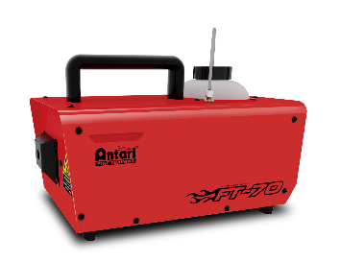 FT-70E NEW |  | Час першого нагрівання: 6 хвилин Ємність бака: 1,7 літрів Витрата: 60 мл / хв Розміри (мм): 417 х 178 х273 Пульт в комплекті: W-3 (бездротовий) Рідина: Antari FLP | 1000 Вт |  | немає | Є | Є | 20 | 31,191 | https://www.artr.com.ua/catalog/antari-ft-70
FT-100E |  | Час першого нагрівання: 10 хвилин Ємність бака: 6 літрів Витрата: 100 мл / хв Розміри (мм): 580 х 278,2 х 264,5 Пульт в комплекті: W-2 (бездротовий) Доп. пульти управління: Z-3 (Дистанційне) Рідина: Antari FLP | 1500 Вт | 566 | Опція | Є | Є | 20 | 44,252 | https://www.artr.com.ua/catalog/antari-ft-100 | В наявності
FT-200E |  | Час першого нагрівання: 7,5 хвилин Ємність бака: 2,4 літра Витрата: 270 мл / хв Розміри (мм): 301 х 194 х 414 Пульт в комплекті: W-2 (бездротовий) Доп. пульти управління: Z-3 (Дистанційне) Рідина: Antari FLP | 1600 Вт |  | Є | Є | Є | 33 | 52,699 | https://www.artr.com.ua/catalog/antari-ft-200
FT - 20XE |  | Портативний димогенератор з живленням від батареї Час першого нагрівання: 1 секунда (приблизно) Робота від акумулятора: 11 хвилин безперервно Витрата рідини: 16 мл / хвилина Розміри: 293 х 108 х 238 Вага: 8,5 кг | 600 Вт |  | Є | Є | Є | 20 | 53,082 | https://www.artr.com.ua/catalog/ft-20x-dc12v-battery-operated-portable-smoke-generator
 |  | МОБІЛЬНИЙ димогенератора на акумуляторах
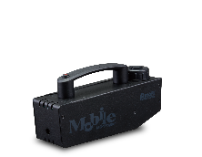 MB-1 Mobile Fog Machine |  | Комплектація: кейс, генератор, батарея, б / п Портативний димогенератор з живленням від батареї Час прогріву: 1 секунда (прибл.) Витрата рідини: 1,1 мл / хв (макс. Вихід) Ємність бака: 110 мл (0,03 галона) Розмір: Д 228 Ш 66 В 112 мм Вага: 1 кг (без акумулятора) 1,8 кг (з акумулятором) | 75 Вт |  | Опція | Опція | Є | 20 | 30,318 | https://www.artr.com.ua/catalog/mb-1-mobile-fog-machine | В наявності
MB-20X Mobile Fog Machine | 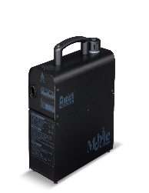 | Портативний димогенератор з живленням від батареї Час прогріву: 1 секунда (прибл.) Витрата рідини: 1,1 мл / хв (макс. Вихід) Ємність бака: 0,4 л (0,03 галона) Розмір: 293 * 108 * 238 mm Вага: 8,5 кг (з акумулятором) | 600 Вт |  | Є | Опція | Є | 20 | 52,571 | https://www.artr.com.ua/catalog/mb-20x-mobile-fog-machine | В наявності
 |  | Димогенератори М - СЕРІЇ: ВИСОКА ПРОДУКТИВНІСТЬ І НАДІЙНІСТЬ
M-5 |  | Час першого нагрівання: 8 хв Ємність бака: 10 літрів Витрата: 10 літрів на годину (100% вихід) Розміри (мм): 668 х 319 х 170 Вага: 18 кг Пульт в комплекті: модуль управління M-20 Доп. пульти управління: M-30 PRO (бездротовий) Додаткові аксесуари: FM-5 Рек-кейс, М-5-HB ліра для підвісу Рідина: Antari FLR / FLG | 1500 Вт | 708 | Є | Опція | Є | 20 | 43,639 | https://www.artr.com.ua/catalog/m-5-stage-fog-machine
M-7X | 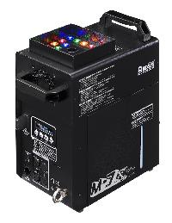 | Модернізована версія вже зарекомендував себе M-7. Джерело світла: LED 22 X 3 Вт Час першого нагрівання: 7 хвилин Ємність бака: 2,4 літрів Витрата рідини: 200 мл / хв Вхідна напруга: 220 - 240 В, 50/60 Гц, 6,5 А Розміри (мм): 346 х 193 х 383 Вага: 14 кг Рідина: Antari FLC-6 Super Light Fog Fluid | 1516 Вт | Фонтан до 10м | Є 9 каналов | WTR-90 безпровідний DMX (Опція) | Є | 20 | 51,755 | https://www.artr.com.ua/catalog/m-7x | В наявності
M-8 |  | Час першого нагрівання: 9 хв Ємність бака: 10 літрів Витрата: 10 літрів за 40 хв (100% вихід) Розміри (мм): 668 х 319 х 170 Вага: 22 кг Пульт в комплекті: Модуль управління M-21 Доп. пульти управління: M-31 (Бездротовий) Доп. аксесуари: M-5-HB Ліра для підвісу Рідина: Antari FLR / FLG | 1800 Вт | 1416 | Є | Опція | Є | 20 | 48,488 | https://www.artr.com.ua/catalog/m-8-stage-fog-machine
М-9 RGBAW | 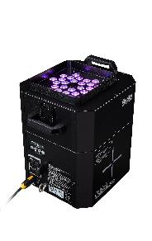 | Джерело світла: LED 27 X 8 Вт Ємність бака: 6 літрів Витрата рідини: 400 мл / хв Вхідна напруга: 220 - 240 В, 50/60 Гц, 7,6 А Розміри (мм): 393 х 321 х 420 Вага: 25 кг Рідина: Antari FLC-6 Super Light Fog Fluid | 1820 Вт | Фонтан до 10м | Є 10/15/25 каналов DMX | WTR-90 безпровідний DMX (Опція) | Є | 20 | 110,374 | https://www.artr.com.ua/catalog/m-9-rgbaw-stage-fog-jet | В наявності
M-10 |  | Час першого нагрівання: 13 хв Ємність бака: 10 літрів Витрата: 10 літрів за 40 хв (100% вихід) Розміри (мм): 690 х 319 х 192 Вага: 22 кг Пульт в комплекті: Модуль управління M-20 Доп. пульти управління: M-30 PRO (бездротовий) Доп. аксесуари: FM-10 Рек-кейс Рідина: Antari FLR / FLG | 2400 Вт | 1416 | Є | Опція | Є | 20 | 54,740 | https://www.artr.com.ua/catalog/m-10-stage-fog-machine
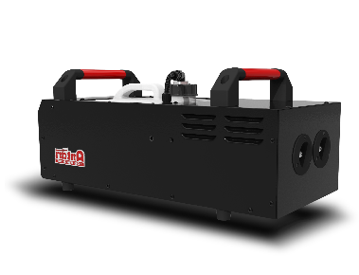 M-12 |  | Вхідна напруга: 120V 17A 2,000W ; 240V 8.5A 2,000W Час прогріву: 13 хвилин (приблизно) Витрата рідини: 400 мл / хв (100% вихід) Ємність бака для рідини: 10 літрів Сумісна рідина: FLG, FLY, FLJ,FLR,FLH,i FLZ Розмір: 646 х 280 х 283 мм Вага: 27,2 кг | 2000 Вт |  | Є | Опція | Є | 20 | 83,068 | https://www.artr.com.ua/catalog/m-12-dual-output-stage-fog-machine
 |  | Димогенератори N - СЕРІЇ
N-100E | 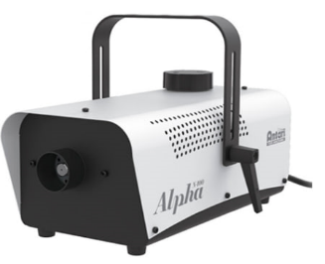 | Antari N-100 — маленький за розміром, потужний. Стильний білий колір із сірим логотипом Швидкий розігрів Віконце індикатора рівня рідини Розміри Д: 330 мм Ш 242 мм В 236 мм Вага 3,6 кг Технічні характеристики Витрата рідини 12 мл/хв (100% вихід) Місткість резервуара для рідини 0,8 літра Сумісна рідина FLG, FLR | 700 Вт |  | Немає | Є | Є | 20 | 6,781 | https://www.artr.com.ua/catalog/henerator-n-100 | В наявності
 |  | Димогенератори Z - СЕРІЇ
Z-800II |  | Час першого нагрівання: 100 сек Ємність бака: 0,8 літра Витрата: 0,8 літра на годину (100% вихід) Розміри (мм): 315 х 128 х 166 Вага: 3,5 кг Пульт в комплекті: Z-10 (тумблер) Доп. пульти управління: Z-40 (таймер), Z-50 (бездротовий) Рідина: Antari FLR / FLG | 800 Вт | 85 | Немає | Опція | Є | 20 | 10,388 | https://www.artr.com.ua/catalog/z-800ii-mobility-and-portability-fog-machine | В наявності
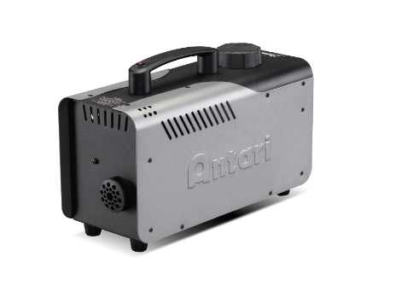 Z-800III |  | Час розігріву 2 хвилини (приблизно).Витрата рідини 13 мл/хв.Ємність резервуара для рідини 0,8 л Сумісна рідина Antari FLG , Antari FLR .Час роботи 60 хвилин при максимальній продуктивності. Температура навколишнього середовища Діапазон 0 ° C - 40 ° C .Аксесуари, що входять до комплекту Z-10 Кабельний пульт дистанційного керування Додаткові аксесуари Z-40 Кабельний пульт дистанційного керування таймером, Z-50 Бездротовий пульт дистанційного керування Розмір Д 315 Ш 128 В 218 мм Вага 4,2 кг | 800 Вт |  | Немає | Опція | Є | 20 | 13,321 | https://www.artr.com.ua/catalog/z-800-iii-fog-machine | В наявності
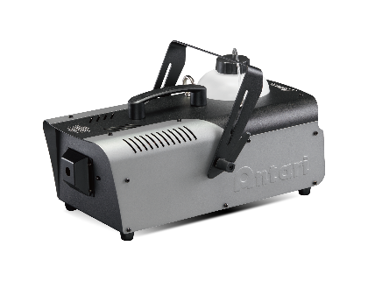 Z-1000III |  | Час прогріву 6 хвилин .Витрата рідини 60 мл/хв Ємність бака для рідини 1,7 л.Сумісна рідина Antari FLG , Antari FLR.Температура навколишнього середовища. Діапазон 0°C - 40°C.У комплекті аксесуари підвісний кронштейн, кабельний пульт дистанційного керування Z-10.Додаткові аксесуари Z-40 кабельний пульт дистанційного керування таймером, Z-50 бездротовий пульт дистанційного керування Розмір Д 433 Ш 198 В 214 мм.Вага 7,9 кг | 1000 Вт |  | Є | Опція | Є | 20 | 25,112 | Z-1000III FOG MACHINE - Antari Lighting And Effects | В наявності
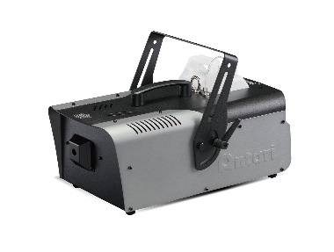 Z-1200III |  | Час прогріву 10 хвилин.Витрата рідини 85 мл/хв Ємність резервуара для рідини 2,5 л.Сумісна рідина Antari FLG,FLR,FLY,FLZ.Температура навколишнього середовища. Діапазон 0°C - 40°C.Аксесуари, що входять до комплекту Підвісний кронштейн.Додаткові аксесуари Z-3 кабельний пульт дистанційного керування, Z-50 бездротовий пульт дистанційного керування Розмір Д 458 Ш 243 В 251 мм.Вага 11 кг (24,2 фунта) | 1200 Вт |  | Є | Опція | Є | 20 | 35,064 | https://www.artr.com.ua/catalog/z-1200iii-fog-machine | В наявності
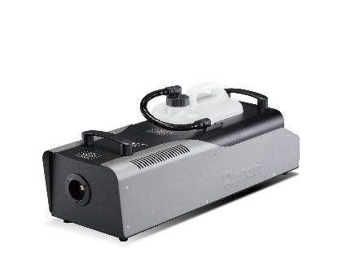 Z-1500III |  | Час прогріву 10 хвилин.Витрата рідини 150 мл/хв Ємність бачка для рідини 6 літрів. Сумісна рідина Antari FLG,FLR,FLY,FLZ Температура навколишнього середовища. Діапазон 0°C - 40°C Додаткові аксесуари WTR-20 Бездротовий Розмір Д 674 Ш 235 В 278 мм.Вага 13,3 кг | 1501 Вт |  | Є | Опція | Є | 20 | 43,333 | Z-1500III FOG MACHINE - Antari Lighting And Effects | В наявності
Z-1520 (RGB) |  | Час першого нагрівання: 5 хв Ємність бака: 2,4 літра Витрата: 2,4 літра за 16 хв Розміри (мм): L 418 W 295 H 210 Вага: 10,4 кг Джерело світла: 22 х 3W LED (8R, 7G, 7B) Пульт в комплекті: W-2 (бездротовий) Рідина: Antari FLC на водній основі | 1650 Вт | висота-5м, ширина-1м | Є | Є | Є | 20 | 45,324 | https://www.artr.com.ua/catalog/z-1520-rgb-two-way-fog-jet | В наявності
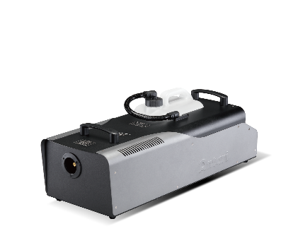 Z-3000III |  | Час прогріву 10 хвилин.Витрата рідини 250 мл/хв (100% потужності) Ємність бака для рідини 6 літрів.Сумісна рідина Antari FLG,FLR, FLY,FLZ.Температура навколишнього середовища. Діапазон 0°C - 40°C. Додаткові аксесуари WTR-20 Бездротовий Розмір Д 712 Ш 275 В 278 мм Вага 19,1 кг | 2500 Вт |  | Є | Опція | Є | 20 | 53,133 | https://www.artr.com.ua/catalog/z-3000-iii-fog-machine | В наявності
 |  | Димогенератори W - СЕРІЇ: з вбудованим бездротовим керуванням
W-508 |  | Час першого нагрівання: 100 сек Ємність бака: 0,8 літра Витрата: 0,8 літра на годину (100% вихід) Розміри (мм): 315 х 128 х 166 Вага: 3,8 кг Пульт в комплекті: W-1 (бездротовий) Рідина: Antari FLR / FLG | 800 Вт | 85 | Немає | Є | Є | 20 | 14,700 | https://www.artr.com.ua/catalog/w-508-wireless-control-fog-machine | В наявності
 |  | Димогенератори з імітацією СО² ЕФЕКТУ
W-715 | 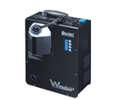 | Час першого нагрівання: (прибл.) 9 хвилин Ємність бака: 2,4 літра Витрата: 300 мл / хв (100% вихід) Розміри (мм): 449 х 295 х 199 Вага: 15,5 кг Пульт в комплекті: W-1 (бездротовий) Рідина: Antari FLC на водній основі | 1600 Вт | висота-5м, ширина-1м | Є | Є | Є | 20 | 46,267 | https://www.artr.com.ua/catalog/w-715-fog-jet | В наявності
 |  | FAZER
Z-350 | 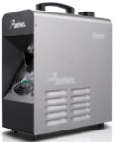 | Час першого нагрівання: 4 хв. Ємність бака: 1,3 літра Витрата: 3 мл / хв. (Вихід 100%) Розміри (мм): 320 х 153 х 391 Вага: 8.7 кг Доп. пульти управління: Z-3 (провідний) Рідина: Antari FLG | 700 Вт | 85 | Є | Немає | Є | 20 | 26,949 | https://www.artr.com.ua/catalog/z-350-fazer | В наявності
Z-390 Fazer |  | Час прогріву: 1,5 хвилини (приблизно) Витрата рідини: 8 мл / хв Ємність бака для рідини: 4 літри Сумісна рідина: Antari FLG- 4 Важка рідина Час роботи: 8 годин при макс. висновок Вага: 9,5 кг | 1450 Вт |  | Є 2 канала | безпровідний пульт WTR-20 (Опція) | Є | 20 | 37,208 | https://www.artr.com.ua/catalog/z-390-fazer | В наявності
F-1E |  | Час першого нагрівання: 5 хвилин Ємність бака: 2,4 літра Витрата: 8,5 мл / хв Розміри (мм): 608 х 275 х 286 Вага: 14,1 кг Доп. пульти управління: Варіант управління W-DMX Рідина: Antari FLG | 800 Вт |  | Є | Опція | Є | 20 | 50,836 | https://www.artr.com.ua/catalog/f-1-fazer | В наявності
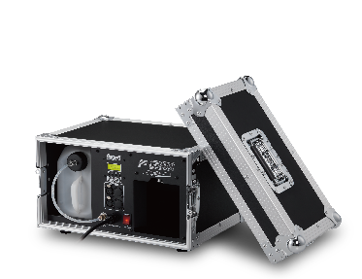 F-2E |  | Номінальна напруга змінний струм 220-240 В, 50/60 Гц 6,5 АНомінальна потужність 240В 1450 ВТ Час прогріву 1,5 хвилини (приблизно)Витрата рідини 6,5 мл/хвЄмність резервуара для рідини 5 літрів Сумісна рідина Antari FLG-5E Heavy Fog Fluid, Antari FLH-5E Super Fog Fluid.Час роботи 12 годин при максимальній продуктивності Температура навколишнього середовища / діапазон 0°C - 40°C DMX512, таймер Канали DMX 2 канали Інтерфейс XLR 3-контактний і 5-контактний (DMX)Розмір Д 399 Ш 433,1 В 267,1 мм Вага 14,7 кг | 1450 Вт |  | Є | Немає | Є | 20 | 47,467 | https://www.artr.com.ua/catalog/f-2-fazer
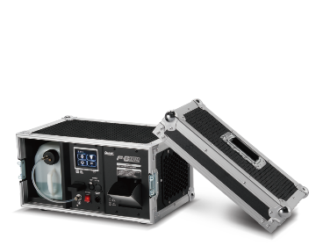 F-6E |  | Час прогріву 1 хвилина.Витрата рідини 12 мл/хв (100% потужності).Ємність бака для рідини 5 літрів.Сумісна рідина Antari FLG-5E.Час роботи 7 годин при максимальній продуктивності.Температура навколишнього середовища Діапазон 0°C - 40°C Додаткові аксесуари Бездротовий пульт ES-W-DMX, бездротовий пульт WTR-110 Розмір Д 493 Ш 424 В 280 мм.Вага 17,2 кг | 1450 Вт |  | Є | Опція | Є | 20 | 65,969 | https://www.artr.com.ua/catalog/f-6-fazer
F-7E |  | Час першого нагрівання: 6 хвилин Ємність бака: 5 літрів Витрата: 140 мл / хв (FOG режим), 28 мл / хв (Faze режим) Розміри (мм): 710 x 412 x 710 Вага: 52,5 кг Варіант управління W-DMX Рідина: Antari FLG | 1650 Вт |  | Є | Немає | Є | 20 | 123,006 | https://www.artr.com.ua/catalog/f-7x-smaze
F-8E |  | Спеціально розроблений для стадіону або арени Вентилятор IP55 Масивний резервуар для рідини об'ємом 20 л × 2 Номінальна потужність: 220–240 В, 3500 Вт Розміри:Д: 804 мм Ш: 671 мм Д 76 мм Вага: 100 кг Витрата рідини: 200 мл/хв (100% вихід) Сумісна рідина: FLG, FLH, FLR, FLZ 3-контактний / 5-контактний роз’єм DMX Neutrik powerCON TRUE 1 – роз’єм живлення | 3500Вт |  | Є | Немає | Є | 55 | 232,232 | https://www.artr.com.ua/catalog/f-8
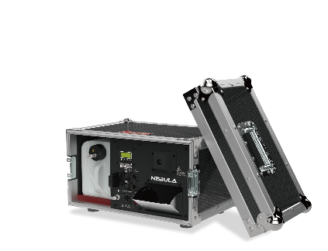 F-12E NEW |  | Час першого нагрівання: 8 хвилин Ємність бака: 5 літрів Витрата:9 мл / хв, Розміри (мм): 399 x 444 x 268 Вага: 14,6 кг Варіант управління Manual、Timer、DMX512、Wireless (Optional)、W-DMX (Optional) Рідина: Antari FLG FLH | 1400 Вт |  | Є | Опція | Є | 20 | 48,105 | https://www.artr.com.ua/catalog/nebula-f-12-fazer | В наявності
 |  | СЕРІЯ IP: Димогенератори ВО вологозахисний корпус (IP-63)
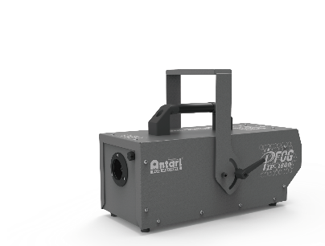 IP-1600 NEW |  | Antari IP-1600 переосмислює поняття довговічності завдяки своїй міцній конструкції, яка готова до несприятливих умов експлуатації. Спроектована на міцність і оснащена абсолютно новим корпусом, вона стійко протистоїть стихії. Будь то дощ чи сонце, прикрасьте будь-яку подію в будь-якому місці з упевненістю, що IP-1600 забезпечить захоплюючі ефекти туману в будь-який час, коли вони вам знадобляться. Стійкість до бризок води Безперервна потужність Виявлення рідини РК-дисплей з поворотними ручками Вбудований захист від перепадів напруги Технологія подвійного теплового відключення (TCO) | 1500 Вт |  | Є | Є | Є | 64 | 57,803 | https://www.artr.com.ua/catalog/ip-1600-ip-rated-fog-machine
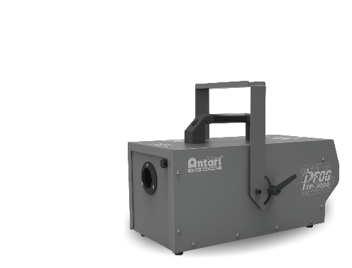 IP-3000 NEW |  | Antari IP-3000 переосмислює поняття довговічності завдяки своїй міцній конструкції, яка готова до несприятливих умов експлуатації. Спроектована на міцність і оснащена абсолютно новим корпусом, вона стійко протистоїть стихії. Будь то дощ чи сонце, прикрасьте будь-яку подію в будь-якому місці з упевненістю, що IP-3000 забезпечить захоплюючі ефекти туману в будь-який час, коли вони вам знадобляться. Стійкість до бризок води Безперервна потужність Виявлення рідини РК-дисплей з поворотними ручками Вбудований захист від перепадів напруги Технологія подвійного теплового відключення (TCO) | 2500 Вт |  | Є | Є | Є | 64 | 65,969 | https://www.artr.com.ua/catalog/ip-3000-ip-rated-fog-machine
 |  | СЕРІЯ J : Jet Machine
J-100E NEW |  | SonicJet розроблена з акцентом на потужність і продуктивність, J-100 забезпечує надшвидкісні, високотискові сплески диму з точністю до міліметра, пронизуючи великі приміщення з вражаючою інтенсивністю. Основні характеристики: Технологія турбовентилятора Корпус рівня IP-X3 Захисний високошвидкісний турбовентилятор рівня IP-53 Захист від перенапруги Оптимізована швидкість, інтенсивність і надійність Опціонально модуль бездротового/W-DMX управління Рідина FLK | 2700 Вт |  | Є | Опція | Є | 53 | 101,314 | https://www.artr.com.ua/catalog/j-100-generator-dimu-jet | В наявності
 |  | ГЕНЕРАТОРИ НИЗЬКОЇ ДИМУ
ICE-101 | 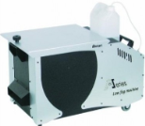 | Час першого нагрівання: 4,5 хв Ємність бака: 2,5 літра Витрата: літр за 40 хв Розміри (мм): 660 х 355 х 359 Вага: 24,4 кг Пульт в комплекті: Z-8 (таймер) Охолодження диму сухим або звичайним льодом Рідина: Antari FLR | 1000 Вт | 40 кв.м/хв | Є | Немає | Немає | 20 | 44,788 | https://www.artr.com.ua/catalog/ice-101-ice-fog-machine | В наявності
DNG-50E |  | професійний димогенератор низького туману Antari DNG-50 створює цей ефект без сухого льоду чи рідкого CO₂ — лише на спеціальній рідині та воді. ✔️ Безперервний вихід низького туману ✔️ Захист від перепадів напруги ✔️ Датчик низького рівня води ✔️ Керування: ручний режим, таймер, DMX, бездротовий або W-DMX 💡 Ідеальне рішення для концертів, шоу, презентацій, весіль, сценічних виступів та спецефектів. Характеристики: - Потужність: 1100W - Розхід рідини: 16 мл/хв - Обʼєм бака: 2,5 л - Живлення: 220–240V - Габарити: 813×355×491 мм - Вага: 25,4 кг | 1100Вт |  | Є | Немає | Є | 20 | 110,629 | https://www.artr.com.ua/catalog/antari-dng-50 | В наявності
DNG-100 |  | Потужність (компресор): 600W Аксесуари в комплекті: FT-10, FTA-10, FTA-11, FTA-12 Додаткові аксесуари: FTA-1 / 2A / 3 Розміри (мм): 750 х 607 х 347 Вага: 72 кг Рекомендовані моделі димогенераторів: X-515PRO, Z-1200II, Z-1500II, Z-3000II, М-5, М-10, W-515, W-530 Рідина: Antari FLR | 600 Вт |  |  |  |  | 20 | 193,314 | https://www.artr.com.ua/catalog/dng-100-low-fog-generator
DNG-250FE | 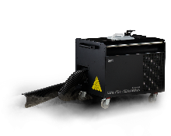 | Вхідна напруга: 220-240 В, 50/60 Гц Хладагент: R-404A, 0,8 кг Пусковий струм: 240 В / 36,1 А Час прогріву: 6 хвилин (прибл.) Витрата рідини: 100 мл / хв Ємність бака для рідини: 10 літрів | 1600 Вт | 120 куб.м / хв | Є | Опція | Є | 20 | 515,759 | https://www.artr.com.ua/catalog/ng-250-low-fog-generator
 |  | ГЕНЕРАТОРИ СНІГУ
S-100X |  | Ємність бака: 5 літрів Розміри (мм): 505 х 276 х 280 Вага: 11 кг Додаткові аксесуари: підвісний кронштейн Пульт в комплекті: SC-2 (тумблер) Рідина: Antari SL-5N / SL-5AN | 880 Вт | 200 мл/хв | Є | Немає | Є | 20 | 31,543 | https://www.artr.com.ua/catalog/s-100x-snow-machine | В наявності
S-200X |  | Ємність бака: 5 літрів Розміри (мм): 505 х 276 х 280 Вага: 11,5 кг Додаткові аксесуари: підвісний кронштейн Пульт в комплекті: SC-2 (тумблер) Рідина: Antari SL-5N / SL-5AN Безшумний генератор снігу | 880 Вт | 200 мл/хв | Є | Немає | Є | 20 | 41,649 | https://www.artr.com.ua/catalog/s-200x-snow-machine | В наявності
SW-250 |  | Ємність: 5 літрів Витрата: 5 літрів за 20 хв (100% вихід) Розміри (мм): 554 х 276 х 228 Вага: 12,6 кг Пульт в комплекті: W-1 (бездротовий) Додаткові аксесуари: підвісний кронштейн Рідина: Antari SL-5N / SL-5AN У моделі SW-250X додано: WTR-10 Бездротовий пульт дистанційного керування SC-2 Кабельний пульт SW-300-FB Підлоговий кронштейн | 880 Вт | 250 мл/хв | Є | Є | Опція | 20 | 49,917 | https://www.artr.com.ua/catalog/sw-250-sw-250x-wireless-snow-machine | В наявності
SW-300 |  | Генератор снігу з високою зоною покриття Ємність бака: 5 літрів 220-240 В змінного струму, 50/60 Гц, 3,8 А Розмір: 500 х 276 х 311,8 мм Вага: 11,5 кг Сумісна рідина: Antari SL-5N Snow Foam Fluid Antari SL-5AN Snow Foam Fluid Antari SL-5H Snow Foam Fluid Antari SL-5C Snow Foam Fluid | 880 Вт |  | Є | Є | Опція |  | 57,726 | https://www.artr.com.ua/catalog/sw-300-long-throw-snow-machine | В наявності
S-500 | 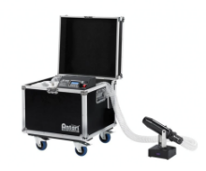 | Ємність бака: 20 літрів Розміри (мм): 592 х 551 х 651 (S-500) 803 х 603 х 651 (S-500L) Вага: 37,2 кг Доп. пульти управління: W-2 (бездротовий), SC-3 Додатковий аксесуар: PM-1 Pan Motor Версія S-500L з 20-метровим шлангом Рідина: Antari SL-5N / SL-5AN | 890 Вт | 400 мл/хв | Є | Опція | Є | 20 | 96,159 | https://www.artr.com.ua/catalog/s-500-s-500l-snow-machine | В наявності
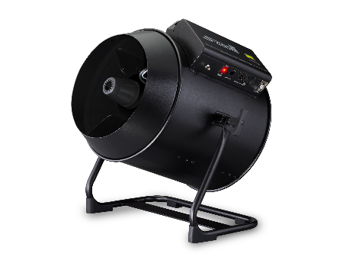 S-600 |  | Номінальна потужність 1200 Вт.Витрата рідини 400 мл/хв.Рідина Antari SL-N,SL-AN,SL-H,SL-C, SL-UV. Температура/діапазон навколишнього середовища 5°C - 40°C (41°F - 104°F) Аксесуари, що входять до комплекту Бездротовий радіопередавач W-2,5-метрова трубка для рідини з кронштейном для підвішування фільтра Додаткові аксесуари S-600-TKC 20-літровий бак з кришкою в зборі з трубкою 5 м TIMO-WTR-90 Бездротовий DMX SC- 4 кабельний пульт дистанційного керування S-600-BH Тримач для пляшки (для 5-літрової пляшки. Пляшка не входить до комплекту) Розмір Д 461,2 Ш 596 В 629,6 мм Вага 24 кг | 1200 Вт | 400 мл/хв | Є | Є | Опція |  | 144,188 | https://www.artr.com.ua/catalog/s-600-snow-machine | В наявності
 |  | ГЕНЕРАТОРИ МИЛЬНИХ БУЛЬБАШОК
W-101 | 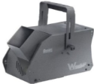 | Потужність: 25 Вт Ємність бака: 1 літр Витрата: літр за 2 години Розміри (мм): 340 х 170 х 172 Вага: 4,8 кг Пульт в комплекті: W-1 (бездротовий) Рідина: Antari BL-5 | 32 Вт |  | Немає | Є | Немає | 20 | 12,403 | https://www.artr.com.ua/catalog/w-101-wireless-control-bubble-machine | В наявності
B-100E | 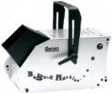 | Потужність: 25 Вт Ємність: 1 літр Витрата: літр за 2 години Розміри (мм): 340 х 170 х 172 Вага: 4,2 кг Не має можливості підключення пульта управління Рідина: Antari BL-5 | 32 Вт |  | Немає | немає | Є | 20 | 8,422 | https://www.artr.com.ua/catalog/b-100-b-100x-bubble-machine | В наявності
B-200TE | 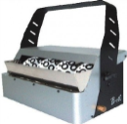 | Потужність: 100 Вт Ємність бака: 2 літри Витрата: літр за 20 хв Розміри (мм): 421 х 250 х 212.5 Вага: 11 кг Доп. пульти управління: BCR-1 (бездротовий), BCT-1 (таймер) Рідина: Antari BL-5 | 120 Вт |  | Є | Є | Є | 20 | 28,582 | https://www.artr.com.ua/catalog/b-200-high-output-bubble-machine | В наявності
 |  | ГЕНЕРАТОРИ ВІТРУ
AF-3XE | 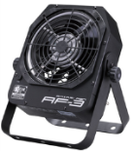 | Потужність: AC-230, 50 / 60HZ-80W Максимальний повітряний потік: 900 куб.м / год, (50 Гц), 1020 куб.м / год, (60 Гц) Швидкість вентилятора: 750 ~ 2550 об / хв (50 Гц), 750 ~ 2800 об / хв (60 Гц) Розміри (мм): 332,9 х 370 Вага: 6 кг | 127 Вт |  | Є | Немає | Є | 20 | 27,255 | https://www.artr.com.ua/catalog/antari-af-3xe
AF-3E | 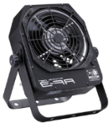 | Потужність: AC-230, 50 / 60HZ-80W Максимальний повітряний потік: 900 куб.м / год, (50 Гц), 1020 куб.м / год, (60 Гц) Швидкість вентилятора: 750 ~ 2550 об / хв (50 Гц), 750 ~ 2800 об / хв (60 Гц) Доп. пульти управління: W-1 (бездротовий), Z-3 (тумблер) Розміри (мм): 332,9 х 370 Вага: 6 кг | 127 Вт |  | Є | Опція | Є | 20 | 28,480 | https://antari.com/products/af-3/ | В наявності
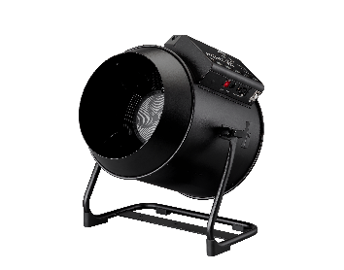 AF-6E |  | Якщо вам потрібен вентилятор зі сценічними ефектами, серія вентиляторів Antari буде чудовим вибором, і у нас з'явився новий представник серії Antari - вентилятор AF-6. AF-6 - це професійний вентилятор зі сценічними ефектами з індустріальним і міцним зовнішнім виглядом, який показує, наскільки він потужний. AF-6 здатен продувати великий об'єм повітря. Крім того, його можна використовувати як автономно, так і з туманом або сніговою машиною, щоб досягти потрібного вам ефекту і збільшити відстань або спеціальний напрямок.Користувачі можуть не тільки регулювати об'єм повітря, але й встановлювати його під будь-яким кутом в межах 360 градусів відповідно до своїх потреб.Вентилятор оснащений стандартними функціями DMX і RDM. Ним можна керувати через вбудований екран; крім того, ми також пропонуємо можливість використання бездротового або дротового контролера. Повністю скоротіть проблему, відстань більше не є перешкодою! Antari AF-6 підірве ваш розум під будь-яким кутом і в будь-якому місці! Відчуйте подих вітру з легкістю. Потужність, врівноваженість і точність отримали нове ім'я. Antari AF-6 підриває публіку. | 250 Вт |  | Є | Опція | Є | 20 | 121,858 | https://www.artr.com.ua/catalog/antari-af-6e
AF-10CE-5PIN IP NEW |  | Живлення:240V 65W Максимальний повітряний потік 54 м3 / хв Максимальна швидкість обертання вентилятора 1672 оборотів в хвилину Рівень шуму 51 дБ Пульт в комплекті: - AFC-1 Fan Controller Розміри L534 W327 H515 mm Вага 6,9 кг | 65 Вт |  | Немає | Опція | Є | 55 | 56,910 | https://www.artr.com.ua/catalog/af-10-ip-effects-fan | В наявності
AF-14CE-5PIN IP NEW | 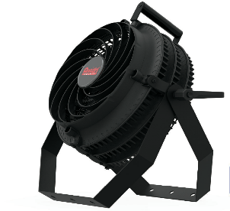 | Живлення:240V 145W Максимальний повітряний потік 108м3 / хв Максимальна швидкість обертання вентилятора 1678 оборотів в хвилину Рівень шуму 59 дБ Пульт в комплекті: - AFC-1 Fan Controller Розміри L654 W433 H672 mm Вага 13,5 кг | 145 Вт |  | Немає | Опція | Є | 55 | 81,919 | https://www.artr.com.ua/catalog/af-14-ip-effects-fan | В наявності
 |  | СИСТЕМИ ПОДАЧІ І РОЗПОДІЛУ РІДИНИ
LCU-1S |  | Швидкість подачі рідини: 400 мл / хв Розміри (мм): 203 х 179 х 96 Вага: 3,3 кг Доп. пульти управління: Z-8 (таймер), SC-2 Сумісний: Z- 1200II, ICE -101, S- 100II, S-200, SW-250 | 48 Вт |  | Є | Немає | Є | 20 | 21,437 | https://www.artr.com.ua/catalog/lcu-1s-smart-liquid-control-unit | В наявності
LCU-2S |  | Розподільнік Рідини на 3 Різні машини! Розміри (мм): 179 х 167 х 84 Вага: 1,95 кг Сумісність з усіма генераторами Antari! | 48 Вт |  | Є | Немає | Авто | 20 | 31,696 | https://www.artr.com.ua/catalog/lcu-2s-liquid-supply-system
 |  | ГЕНЕРАТОРИ АРОМАТІВ
SCN-600E |  | SCN-600 має вбудований універсальний блок живлення та доступний додатковий підвісний кронштейн. Може доставляти 3 мл аромату за хвилину, що робить його ідеальним для використання в 4D-театрах, тематичних парках, на сцені, а також у нескінченних комерційних програмах. | 7Вт |  | 1 канал | Немає | Є |  | 27,739 | https://www.artr.com.ua/catalog/scn-600-scent-machine | В наявності

HAZERs
http://www.art-r.ua |  |  |  |  |  |  |  |  |  | http://www.antari.com/
Модель | Зовнішній вигляд | Опис | Нагрівач / Тиск | Выход, куб.м / мин | DMX упр | Радіо упр | Ручное упр | Ступінь захисту, IP | РРЦ грн с НДС | Посилання | Наявність на складі
 |  | СЕРІЯ CH: CO2 Cinema Hazer
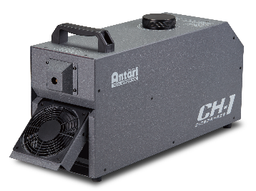 CH-1E |  | Модель CO2 виробляє великий об'єм туману плавно, з незначним робочим шумом, поставляється з регульованим вентилятором для створення туману під різним кутом. Оснащений кольоровою сенсорною панеллю для інтуїтивного управління, з'єднаний з газовим балоном CO2, змішуючи газ і рідину разом, щоб забезпечити більш тривалий час зависання. Нова модель CH-1 від Antari - це тонка і компактна машина для димлення з наведеними нижче особливостями: Тривалий час роботи Мало шуму при роботі Низьке споживання рідини Просте управління за допомогою кольорової сенсорної панелі Регульований вентилятор |  |  | Є | Опція | Є | 20 | 226618 | https://www.artr.com.ua/catalog/ch-1-cinema-haze-machine | В наявності
FCH-1 Flight Case | 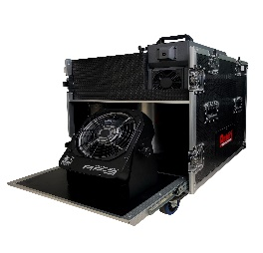 | Рековий корпус до CH-1 Cinema Hazer. Розміри L 900 x W 574 x H 938 |  |  |  |  |  |  | 66320 | FCH-1 FLIGHT CASE - Antari Lighting And Effects
 |  | СЕРІЯ HZ: HAZER на водній ОСНОВІ
HZ-100 |  | Ємність бака: 2,5 літра Витрата: літр за 25 годин Розміри (мм): 484 х 250 х 236 Вага: 12 кг Доп. пульти управління: HC-1 (таймер), HCR-1 (бездротовий) Рідина: Antari HZL | 207 кПа | 28 | Немає | Опція | Немає | 20 | 22987 | https://www.artr.com.ua/catalog/hz-100-haze-machine | В наявності
HZ-350 |  | Ємність бака: 2,5 літра Витрата: літр за 21 годину Розміри (мм): 491,8 х 273 х 314.5 Вага: 14.2 кг Пульт в комплекті: W-1 (бездротовий) Доп. пульти управління: HC-1 (таймер) Рідина: Antari HZL | 207 кПа | 57 | Є | Є | Є | 20 | 44660 | https://www.artr.com.ua/catalog/hz-350-haze-machine | В наявності
HZ-400 |  | Ємність бака: 2,5 літра Витрата: літр за 16 годин Розміри (мм): 500 х 320 х 246 Вага: 18,5 кг Пульт в комплекті: HC-1 (таймер) Доп. пульти управління: HCR-1 (бездротовий) Рідина: Antari HZL | 690 кПа | 79 | Є | Опція | Немає | 20 | 67373 | https://www.artr.com.ua/catalog/hz-400-haze-machine | В наявності
HZ-500 | 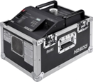 | Ємність бака: 2,5 літра Витрата: літр за 15 годин Розміри (мм): 490 х 351 х 338 Вага: 31.5 кг Компактний рековий корпус Рідина: Antari HZL | 690 кПа | 85 | Є | Немає | Є | 20 | 90213 | https://www.artr.com.ua/catalog/hz-500-haze-machine | В наявності
HZ-1000 | 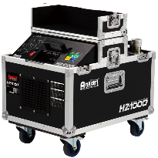 | Два варіанти роботи: Один компресор або два відразу! Ємність бака: 6,4 літра Витрата: літр за 7,5 годин Розміри (мм): 690 х 510 х 610 Вага: 74,6 кг Компактний рековий корпус на колесах Додатково: W-DMX-PCBR Wireless DMX 512 Рідина: Antari HZL | 690 кПа або 1380 кПа | 212 | Є! Бездротовий DMX - опціонально! | Немає | Есть | 20 | 158734 | https://www.artr.com.ua/catalog/hz-1000-haze-machine
 |  | Рідина для HAZER
HZL-1 |  | HZL рідина на маслянистої основі, яке дає чистий, прозорий дим з низьким вмістом вологи. Безбарвна, без запаху і не горюча, HZL не залишає слідів або забруднення і відповідає самим строгим правилам безпеки і гігієни праці. Ємність 1 літр. |  |  |  |  |  |  | 827 | https://www.artr.com.ua/catalog/hzl-oil-based-haze-fluid | В наявності
HZL-5 |  | HZL рідина на маслянистої основі, яке дає чистий, прозорий дим з низьким вмістом вологи. Безбарвна, без запаху і не горюча, HZL не залишає слідів або забруднення і відповідає самим строгим правилам безпеки і гігієни праці. Ємність 5 літрів. |  |  |  |  |  |  | 3600 | HZL - Antari Lighting And Effects | В наявності
HZL-5W |  | HZL рідина на водній основі, що дає чистий, прозорий дим з низьким вмістом вологи. Безбарвна, без запаху і не горюча, HZL не залишає слідів або забруднення і відповідає самим строгим правилам безпеки і гігієни праці. Ємність 5 літрів. |  |  |  |  |  |  | 3124 | HZL-W - Antari Lighting And Effects | В наявності
CHL-2 |  | 2-Liter Oil-based Haze Liquid for CH-1 |  |  |  |  |  |  | 3043 | https://www.artr.com.ua/catalog/chl-2-haze-fluid | В наявності

ПУЛЬТЫ и ДОП. АКСЕССУАРИ
http://www.art-r.com.ua |  |  |  |  |  |  |  |  |  | http://www.antari.com/
Модель | Зовнішній вигляд | Опис | Нагрівач/Тиск | Вихід, куб.м / хв | DMX упр | Радіо упр | Ручне упр | Ступінь захисту, IP | РРЦ грн с НДС | посилання | Наявність на складі
 |  | СИСТЕМИ ПОДАЧІ І РОЗПОДІЛУ РІДИНИ
НОВИНКА! LCU-1S |  | Швидкість подачі рідини: 400 мл / хв Розміри (мм): 203 х 179 х 96 Вага: 3,3 кг Доп. пульти управління: Z-8 (таймер), SC-2 Сумісний: Z- 1200II, ICE -101, S- 100II, S-200, SW-250 | 48 Вт |  | Є | Немає | Є | 20 | 20,824 | https://www.artr.com.ua/catalog/lcu-1s-smart-liquid-control-unit | В наявності
НОВИНКА! LCU-2S |  | Розподільник рідини на 3 різні машини! Розміри (мм): 179 х 167 х 84 Вага: 1,95 кг Сумісність з усіма генераторами Antari! | 48 Вт |  | Є | Немає | Авто | 20 | 30,930 | https://www.artr.com.ua/catalog/lcu-2s-liquid-supply-system
 |  | Опціонально БЕЗДРОТОВІ КОНТРОЛЕРИ
W-1 |  | Бездротовий пульт управління Робоча відстань: до 50 м Функції: включення / вимикання Є 2 перемикаються радіочастоти 315MHz і 433MHz. Сумісність: W-101, W-508, W-510, W-515, W-530, IP-1500, HZ-350, SW-250, AF-5 |  |  |  |  |  |  | 1,246 | https://www.artr.com.ua/catalog/w-1-wireless-radio-transmitter | В наявності
W-2 |  | W-2 є розширеною версією пульта W-1. W-2 поставляється з 4-ма кнопками, що робить його більш універсальним. - Робоча відстань: до 50 м - Функції: включення / вимикання - Є 2 перемикаються радіочастоти 315MHz і 433MHz. - Сумісність з: Z-1520, М-7 RGBA, FT-100 |  |  |  |  |  |  | 1,242 | https://www.artr.com.ua/catalog/w-2-wireless-radio-transmitter | В наявності
WTR-10E W-1 |  | Комплект W-1 передавач з W-1 приймачем. Сумісність: F-1R, W-508, W-510, W-515, W-5300 |  |  |  |  |  |  | 3,613 | https://www.artr.com.ua/catalog/wtr-10 | В наявності
WTR-20E W-2 |  | Комплект W-2 передавач з W-2 приймачем. Сумісно: Z-1520, М-7 RGBA |  |  |  |  |  |  | 3,613 | https://www.artr.com.ua/catalog/wtr-20
WTR-40E W-1 | 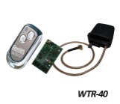 | Комплект W-1 передавач з W-DMX приймачем з W-DMX PCB. Сумісно: W-515D і W-530D |  |  |  |  |  |  | 6,098 | https://www.artr.com.ua/catalog/timo-wtr-40
W-DMX-PCBR |  | Комплект W-DMX PCB і приймач Сумісний: F-1D, F-5D, F-7, М-4D, M7 RGBW, W-515D, W-530D |  |  |  |  |  |  | 3,388 | https://www.artr.com.ua/catalog/timo-w-dmx-pcbr
W-DMXR |  | W-DMX приймач Сумісний: F-1D, F-5D, F-7, М-4D, М7 RGBW, W-515D, W-530D |  |  |  |  |  |  | 790 | https://www.artr.com.ua/catalog/timo-w-dmxr
W-DMX-PCB |  | W-DMX PCB Сумісна: F-1D, F-5D, F-7, М-4D, М7 RGBW, W-515D, W-530D |  |  |  |  |  |  | 3,388 | https://www.artr.com.ua/catalog/timo-w-dmx-pcb
 |  | Опціонально КОНТРОЛЕРИ ДЛЯ HAZER
HC-1 Timer Remote | 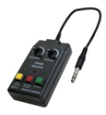 | Дротовий пульт управління з таймером Довжина кабелю: 7,6 м Роз'єм: 1/4 стерео Функції: Таймер з інтервалом і тривалістю; ручне вкл / викл Сумісний: HZ-100, HZ-350, HZ-400 |  |  |  |  |  |  | 2,131 | https://www.artr.com.ua/catalog/hc-1-timer-remote | В наявності
HCR-1 Wireless Remote |  | Бездротовий пульт управління Робоча відстань: до 50 м Роз'єм: 1/4 стерео Функція: ON / OFF Сумісний: HZ-100, HZ-400 |  |  |  |  |  |  | 3,050 | https://www.artr.com.ua/catalog/hcr-1-wireless-remote | В наявності
 |  | Опціонально КОНТРОЛЕРИ ДЛЯ димогенератора М-1
MCR-1 |  | Бездротовий пульт управління Робоча відстань: до 50 м Роз'єм: 4 Pin S термінал Функція: ON / OFF Сумісний: М-1 |  |  |  |  |  |  | 3,050 | https://www.artr.com.ua/catalog/mcr-1f-wireless-remote | В наявності
 |  | Опціонально КОНТРОЛЕРИ ДЛЯ ГЕНЕРАТОРА мильних БУЛЬБАШОК
BCT-1 |  | Дротовий пульт управління з таймером Довжина кабелю: 7,6 м Роз'єм: 1/4 стерео Функції: Таймер з інтервалом і тривалістю; ручне вкл / викл Сумісний: B-200 |  |  |  |  |  |  | 2,131 | https://www.artr.com.ua/catalog/bct-1-timer-remote | В наявності
BCR-1 |  | Бездротовий пульт управління Робоча відстань: до 50 м Роз'єм: 1/4 стерео Функція: ON / OFF Сумісний: B-200 |  |  |  |  |  |  | 2,937 | https://www.artr.com.ua/catalog/bcr-1-wireless-remote | В наявності
 |  | Опціонально КОНТРОЛЛЕР ДЛЯ ГЕНЕРАТОРА СНІГУ
SC-2 |  | Дротовий пульт управління Довжина кабелю: 7,6 м Роз'єм: 4 Pin XLR Функція: ON / OFF і обсягу Сумісний: S-100 II, S-200, SW-250 |  |  |  |  |  |  | 2,033 | https://www.artr.com.ua/catalog/sc-2-remote
SC-3 |  | ДОВЖИНА КАБЕЛЯ 7,6 м РОЗ'ЄМ 4-контактний XLR ФУНКЦІЯ Гучність та вентилятор; ручне ввімкнення / вимкнення СУМІСНИЙ З SW-300, S-500(L) |  |  |  |  |  |  | 2,823 | https://www.artr.com.ua/catalog/sc-3-remote | В наявності
SC-4 |  | Підходить для Antari S600 Yeti Кабель 9 м 3 ручки для регулювання кількості снігу, швидкості вентилятора та повітродувки) Кнопка увімкнення/вимкнення таймера та живлення Кнопка активації ручного режиму роботи |  |  |  |  |  |  | 2,892 | SC-4 CABLE REMOTE - Antari Lighting And Effects | В наявності
 |  | Опціонально КОНТРОЛЕРИ Z-СЕРІЇ
Z-3 |  | Дротовий пульт управління Довжина кабелю: 3 м Роз'єм: 1/4 стерео Функція: регулювання потужності подачі, ON / OFF Сумісний: Z-350 |  |  |  |  |  |  | 2,131 | https://www.artr.com.ua/catalog/z-3-remote | В наявності
Z-8 | 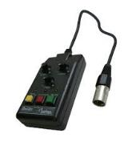 | Дротовий пульт управління Довжина кабелю: 7,6 м Роз'єм: 4 Pin XLR Функіціі: Таймер з інтервалом, тривалістю і обсяг; безперервне запотівання; ручне вкл / викл Сумісний: Z-1200II, LCU-1, ICE-101 |  |  |  |  |  |  | 2,484 | https://www.artr.com.ua/catalog/z-8-timer-remote
Z-10 | 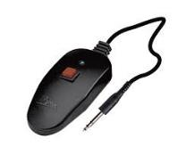 | Дротовий пульт управління Довжина кабелю: 7,6 м Роз'єм: 1/4 стерео Функція: ON / OFF (тумблер) Сумісний: Z-800II, Z -1000 II, Z-1020, B-100X, B-200, HZ-350 |  |  |  |  |  |  | 1,244 | https://www.artr.com.ua/catalog/z-10-remote | В наявності
Z-20 |  | Панель управління Довжина кабелю: 2 м Роз'єм: 5 Pin XLR Функції: таймер, тривалість і обсяг; установка DMX-адреси; ручне вкл / викл. Сумісний: Z-1500II, Z-3000II |  |  |  |  |  |  | 6,098 |  | В наявності
Z-30 PRO |  | Панель управління Довжина кабелю: 2 м Робоча відстань: до 50 м Роз'єм: 5 Pin XLR Для W-1 передавача є 2 перемикаються радіочастоти 315MHz і 433MHz. Сумісний: Z-1500II, Z-3000II |  |  |  |  |  |  | 7,906 | https://www.artr.com.ua/catalog/z-30-pro-wireless-control-module | В наявності
Z-40 |  | Дротовий пульт управління з таймером Довжина кабелю: 7,6 м Роз'єм: 1/4 стерео Функції: Таймер з інтервалом і тривалістю; ручне вкл / викл Сумісний: Z-800II, Z-1000II, Z-1020 |  |  |  |  |  |  | 2,371 | https://www.artr.com.ua/catalog/z-40-timer-remote | В наявності
Z-50 |  | Бездротовий пульт управління Робоча відстань: до 50 м Роз'єм: 1/4 стерео Функція: ON / OFF Сумісний: Z-800II, Z -1000 II, Z-1020 |  |  |  |  |  |  | 2,823 | https://www.artr.com.ua/catalog/z-50-wireless-remote | В наявності
 |  | Опціонально КОНТРОЛЕРИ М-СЕРІЇ
M-20 |  | Панель управління Довжина кабелю: 2 м Роз'єм: 5 Pin XLR Функції: таймер, тривалість і обсяг; установка DMX-адреси; ручне вкл / викл. Сумісний: M-5, M-10 |  |  |  |  |  |  | 6,098 | https://www.artr.com.ua/catalog/m-20-control-module
M-21 | 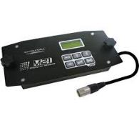 | Панель управління Довжина кабелю: 2 м Роз'єм: 5 Pin XLR Функції: таймер, тривалість і обсяг; установка DMX-адреси; ручне вкл / викл. Сумісний: M-8 |  |  |  |  |  |  | 6,098 | https://www.artr.com.ua/catalog/m-21-control-module
M-30PRO |  | Панель управління Довжина кабелю: 2 м Робоча відстань: до 50 м Роз'єм: 5 Pin XLR Для W-1 передавача є 2 перемикаються радіочастоти 315MHz і 433MHz. Сумісний:: M-5, M-10 |  |  |  |  |  |  | 7,906 | https://www.artr.com.ua/catalog/m-30-pro-wireless-control-module | В наявності
M-31 |  | Панель управління Довжина кабелю: 2 м Робоча відстань: до 50 м Роз'єм: 5 Pin XLR Для W-1 передавача є 2 перемикаються радіочастоти 315MHz і 433MHz. Сумісний:: M-8 |  |  |  |  |  |  | 7,906 | https://www.artr.com.ua/catalog/m-31-wireless-control-module
 |  | АКСЕСУАРИ ДО ГЕНЕРАТОРІВ СНІГУ
PM-1 |  | стенд,який рухається горизонтально для збільшення площі покриття генератором снігу S-500 |  |  |  |  |  |  | 24,959 | PM-1 - Antari Lighting And Effects | В наявності
ST-10 |  | додатковий шланг для S-500, 10 метрів |  |  |  |  |  |  | 9,953 | ST-10 HOSE - Antari Lighting And Effects
S-600-BH | 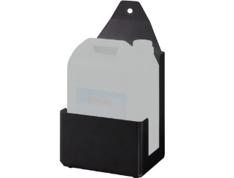 | Тримач бачка Antari S-600 |  |  |  |  |  |  | 3,522 | S-600-BH - Antari Lighting And Effects | В наявності
 |  | АКСЕСУАРИ ДЛЯ DNG-100
FTA-1 | 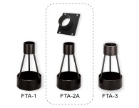 | Адаптер для підключення провідного шланга FT-10 в димогенератори X-510PRO, X-515PRO, М-5, М-10, W-510, W-515 і W-530. |  |  |  |  |  |  | 1,694 | https://www.artr.com.ua/catalog/fta-1 | В наявності
FTA-2(A) |  | Адаптер для підключення провідного шланга FT-10 в димогенератори Z-1000II і Z-1200II. |  |  |  |  |  |  | 1,918 | https://www.artr.com.ua/catalog/fta-2a
FT-10 |  | 10 метровий гофрований шланг з термоізоляцією для перенаправлення потоку вихідних газів з DNG-100 |  |  |  |  |  |  | 2,484 | https://www.artr.com.ua/catalog/ft-10-fog-conducting-hose
 |  | Ліри ДЛЯ ПІДВІСУ ГЕНЕРАТОРІВ
AF-5-HB |  | Ліра для генератора вітру AF-5 |  |  |  |  |  |  | 12,309 | https://www.artr.com.ua/catalog/af-5x-hb-hanging-bracket | В наявності
M-5-HB |  | Ліра для генератора M-5, M-8 |  |  |  |  |  |  | 1,918 | https://www.artr.com.ua/catalog/m-5-hb-hanging-bracket
 |  | РЕК-кейсів
FX-4 |  | Розміри (мм): 495 х 418 х 500 Вага: 12.3 кг Сумісний: Z-1020, Z-1520, W-715, Z-350 |  |  |  |  |  |  | 9,825 | FX-4 FLIGHT CASE - Antari Lighting And Effects
 |  | ТРУБКИ ПОДАЧІ РІДИНИ
FT-4 |  | 4 мм трубка для рідини |  |  |  |  |  |  | 137 | FT-4 - Antari Lighting And Effects
FT-6 |  | 6 мм трубка для рідини |  |  |  |  |  |  | 169 | FT-6 - Antari Lighting And Effects
 |  | фільтри
FLF-4 |  | Фільтр для 4 мм трубки |  |  |  |  |  |  | 257 | FLF-4 - Antari Lighting And Effects
FLF-6 |  | Фільтр для 6 мм трубки |  |  |  |  |  |  | 257 | FLF-4 - Antari Lighting And Effects
 |  | КОННЕКТОР ДЛЯ ТРУБОК
FTA-664 |  | Т-образний конектор для підключення двох 6 мм до 4 мм трубці |  |  |  |  |  |  | 454 | https://www.artr.com.ua/catalog/fta-664
FTA-66 |  | З'єднувач двох 6мм трубок |  |  |  |  |  |  | 227 | FTA-66 - Antari Lighting And Effects
FTA-64 |  | Перехідник з 4 мм на 6 мм трубку |  |  |  |  |  |  | 212 | FTA-64 - Antari Lighting And Effects
 |  | АКСЕСУАРИ ДЛЯ МОБІЛЬНИХ димогенераторів на акумуляторах
FLM-05 |  | Рідина для димогенератора M-1, 0,5 л |  |  |  |  |  |  | 517 | https://www.artr.com.ua/catalog/flm-05-smoke-fluid
BAT-01 |  | Батарея акумуляторна Antari MB1 LONG WP1223A |  |  |  |  |  |  | 4,072 | BAT-01 BATTERY - Antari Lighting And Effects | В наявності
BAT-20 |  | Батарея акумуляторна Antari FT 20 B |  |  |  |  |  |  | 17,644 | MB-20X-B BATTERY - Antari Lighting And Effects | В наявності
DCC-12 |  | DCC-12 фіктивний акумулятор до M1 |  |  |  |  |  |  | 1,899 |  | В наявності
DCD-12 |  | DCD-12 адаптер живлення до DCC-12 M1 |  |  |  |  |  |  | 4,343 | DCP-12 - Antari Lighting And Effects | В наявності
DCP-12E |  | DCP-12E адаптер живлення DC-12V з фіктивним акумулятором та євровилкою до M1 |  |  |  |  |  |  | 5,835 | DCP-12 - Antari Lighting And Effects | В наявності
MB-1E-BCL |  | Зарядний пристрій зі світлодіодним адаптором Antari M1 E BCL Antari M1 E BCL |  |  |  |  |  |  | 2,985 | MB-1-BCL CHARGER - Antari Lighting And Effects | В наявності

Рідини видаткові матеріали
https://artr.com.ua |  |  | http://www.antari.com/
Модель | Зовнішній вигляд | Опис | РРЦ грн с НДС | посилання | Наявність на складі
С300 | 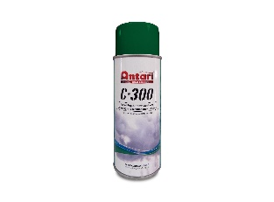 | Рідина, спрей для очищення камери димогенератора, Antari C-300 призначений для підтримки максимальної продуктивності машини ефектів. Застосування цього спеціально розробленого розчину на регулярній основі дозволить підтримувати насос в оптимальному стані. Використовуйте цей розчин для обслуговування перед зберіганням, щоб уникнути висихання та засмічення насоса. | 777 | C-300 - Antari Lighting And Effects | В наявності
UVL-01 |  | Флуоресцентний агент Antari Blue UV для використання з усіма рідинами для снігу та бульбашок. Перетворіть ваш ефект снігу або бульбашок на вражаючий ефект чорного світла в аплікаціях. | 596 | https://www.artr.com.ua/catalog/uvl-01-uv-fluorescent-agent | В наявності
ДИМ СПРЕЙ в балонах
MG-550 |  | Найменший у світі спрей Hazer. Ефект матовості може бути досягнутий приблизно через 20 секунд після розпилення в кімнаті середнього розміру. Magican призначений для ситуацій, коли потрібно тільки відносно невелика кількість димки. Вона ідеально підходить для мобільних ді-джеїв і домашніх вечірок. | 1100 | https://www.artr.com.ua/catalog/mg-550-magican
Рідина для HAZER
HZL-1 |  | HZL рідина на маслянистої основі, яке дає чистий, прозорий дим з низьким вмістом вологи. Безбарвна, без запаху і не горюча, HZL не залишає слідів або забруднення і відповідає самим строгим правилам безпеки і гігієни праці. Ємність 1 літр. | 827 | https://www.artr.com.ua/catalog/hzl-oil-based-haze-fluid | В наявності
HZL-5 |  | HZL рідина на маслянистої основі, яке дає чистий, прозорий дим з низьким вмістом вологи. Безбарвна, без запаху і не горюча, HZL не залишає слідів або забруднення і відповідає самим строгим правилам безпеки і гігієни праці. Ємність 5 літрів. | 3600 | HZL - Antari Lighting And Effects | В наявності
HZL-5W |  | HZL рідина на водній основі, що дає чистий, прозорий дим з низьким вмістом вологи. Безбарвна, без запаху і не горюча, HZL не залишає слідів або забруднення і відповідає самим строгим правилам безпеки і гігієни праці. Ємність 5 літрів. | 3124 | HZL-W - Antari Lighting And Effects | В наявності
CHL-2 |  | 2-Liter Oil-based Haze Liquid for CH-1 | 3043 | https://www.artr.com.ua/catalog/chl-2-haze-fluid | В наявності
Рідина для ГЕНЕРАТОРІВ СНІГУ І ПІНИ
SL-1-CNT NEW | 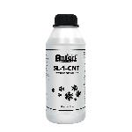 | Сніговий концентрат. Пропорція змішування: 1 л снігового концентрату на 19 л очищеної води | 2182 | https://www.artr.com.ua/catalog/sl-1-snow-fluid-concentrate | В наявності
SL-5N |  | SL-5: Призначена для використання в будь-якому генераторі снігу або генераторі піни S-120. SL-5 виготовлена за особливою формулою на водній основі, є безпечною, нетоксичного та 100% біорозкладаної. Генератор піни S-120 може працювати тільки з SL-5. Ємність 5 літрів. | 634 | https://www.artr.com.ua/catalog/sl-n-superior-snow-fluid | В наявності
SL-5AN |  | SL-5A: преміум рідина для генератора снігу виробляє швидко розсіюється "сніжинки", не залишаючи ніяких слідів. Ємність 5 літрів. | 842 | https://www.artr.com.ua/catalog/sl-an-extra-dry-snow-fluid | В наявності
SL-5H |  | SL-H може створювати найбільший об'єм снігу та найсухіші сніжинки серед усіх рідин для засніження Antari. Добре підходить для роботи на відкритому повітрі. | 928 | https://www.artr.com.ua/catalog/sl-h-super-dry-snow-fluid | В наявності
SL-5C |  | Незамерзаюча рідина для снігу | 1127 | https://www.artr.com.ua/catalog/sl-c-antifreeze-snow-fluid
SL-5UV |  | Штучні сніжинки, створені за допомогою ультрафіолетових снігових рідин, реагують на ультрафіолетове світло і світяться в темряві за допомогою джерел ультрафіолетового світла. | 1318 | https://www.artr.com.ua/catalog/sl-uv-uv-snow-fluid | В наявності
ЖИДКОСТІ ДЛЯ димогенератора І FAZER
FLM-05 |  | ДЛЯ ГЕНЕРАТОРІВ: MB-1, MB-20X, FT-20X FLM-05 рідина для димогенератора M-1 Fogger, без барвників і генерує кращий, справжній і чистий дим. Ємність 0,5 літра. | 604 | https://www.artr.com.ua/catalog/flm-05-smoke-fluid | В наявності
FLM-05P |  | ТІЛЬКИ ДЛЯ ГЕНЕРАТОРА MB-20 FLM-05P рідина для димогенератора MB-20 mobile fogger, без барвників і генерує кращий, справжній і чистий дим. Ємність 0,5 літра. | 763 | https://www.artr.com.ua/catalog/flm-05p-fog-fluid
FLM-05S |  | ТІЛЬКИ ДЛЯ ГЕНЕРАТОРА M-1 FLM-05 рідина для димогенератора M-1 Fogger, без барвників і генерує кращий, справжній і чистий дим. Ємність 0,5 літра. | 604 | https://www.artr.com.ua/catalog/flm-05s-fog-fluid
FLC-5 |  | FLC рідина на водній основі спеціально розроблена для димових фонтанів (імітація СО2 ефекту) Може використовуватися майже всіми генераторами диму (якщо потрібне швидке розсіювання) Робить ефект більш досконалим і швидко розсіюється. Ємність 5 літрів. | 1344 | https://www.artr.com.ua/catalog/flc-jet-fog-fluid | В наявності
FLR-5 |  | Рідина FLR Оптимізована для використання з генераторами диму Antari і підходять для більшості моделей. Вони на водній основі і не утворює маслянистого залишку, не має запаху, не викликає роздратування, не токсичний і не горючий. Зберігає довговічність машин. Рідина FLR легка (червоного кольору) виробляє дим, який зникає в повітрі швидше. Ємність 5 літрів. | 1634 | https://www.artr.com.ua/catalog/flr | В наявності
FLG-5 |  | Рідина FLR Оптимізована для використання з генераторами диму Antari і підходять для більшості моделей. Вони на водній основі і не утворює маслянистого залишку, не має запаху, не викликає роздратування, не токсичний і не горючий. Зберігає довговічність машин. Рідина FLG важка (зеленого кольору) виробляє дим, який розсіюється тривалий час. Ємність 5 літрів. | 1772 | https://www.artr.com.ua/catalog/flg | В наявності
FLG-200 |  | Важка рідина FLG, ємність 200 літрів. | 60109 | FLG - Antari Lighting And Effects
FLY-5 |  | Супер важка рідина (жовтого кольору) для димогенератора. Ємність 5 літрів. | 2517 | https://www.artr.com.ua/catalog/fly | В наявності
FLP-6 |  | Рідина FLP спеціально для генераторів вогневої підготовки. Повністю нетоксичний і безпечна, висока щільність диму. Підходить для димогенератора FT-100. Ємність 6 літрів. | 2632 | FLP - Antari Lighting And Effects
FLH -5 |  | Потужний густий дим та тривалий час розсіювання. FLH найкраще працює у всіх Antari Fazers для створення щільного тривалого ефекту серпанку. Може використовуватися майже всіми генераторами диму Антарі, коли треба тривалий час розсіювання | 2096 | https://www.artr.com.ua/catalog/flh | В наявності
FLJ-5 |  | Дим середньої щільності та середній час розсіювання. Найкраще працює у димогенераторах для створення середньої хмари, яка не є надмірно потужною. FLJ створено для найкращої роботи в театральних програмах. Рідина FLJ не рекомендується для Fazers. | 1455 | https://www.artr.com.ua/catalog/flj | В наявності
FLZ-5 |  | Тільки для М-11 та Z-390. Потужний та дуже густий дим та тривалий час розсіювання | 2079 | https://www.artr.com.ua/catalog/flz | В наявності
FLK-5 NEW |  | Antari FLK Рідина для швидкого розсіювання туману високої щільності. Рекомендована для моделей:DNG-50E та J-100 Jet Machine | 2033 | https://www.artr.com.ua/catalog/flk | В наявності
FLL-5 |  | FLL Low Fog Fidid (синій колір) , це спеціально виготовлена ​​туманна рідина на водній основі для генераторів низького диму. Створює оптимізований ефект низького диму. | 1538 | https://www.artr.com.ua/catalog/fll-low-fog-fluid | В наявності
Рідина для ГЕНЕРАТОРІВ мильних БУЛЬБАШОК
BL-1 |  | BL-1 рідина на водній основі, яка створює яскраві і прозорі бульбашки, без кольору і запаху, не запалюється. Ємність 1 літрів. | 305 | https://antari.com/products2/bubble-fluid/
BL-5 |  | BL-5 рідина на водній основі, яка створює яскраві і прозорі бульбашки, без кольору і запаху, не запалюється. Ємність 5 літрів. | 1009 | https://www.artr.com.ua/catalog/bl-bubble-fluid | В наявності
АРОМАТИЗАТОРИ ДЛЯ ДИМУ
P-1 |  | Ідеальне співвідношення суміш ефірних масел і туману рідини. 1 мл ароматизатора на 1 літр рідини. Флакон 20 мл. P-1: Роза P-1: Роза P-2: М'ята Р-4: Яблуко P-6: Лимон P-7: Полуниця | 555 | https://www.artr.com.ua/catalog/scent | В наявності
P-2 |  | P-2 М'ята | 555 | https://www.artr.com.ua/catalog/scent | В наявності
P-4 |  | Р-4 Яблуко | 555 | https://www.artr.com.ua/catalog/scent | В наявності
Р-6 |  | Р-6 Лимон | 555 | https://www.artr.com.ua/catalog/scent | В наявності
P-7 |  | P-7 Полуниця | 555 | https://www.artr.com.ua/catalog/scent | В наявності
P-9 |  | Р-9 Orange | 555 | https://www.artr.com.ua/catalog/scent | В наявності

